量化一-结算数据
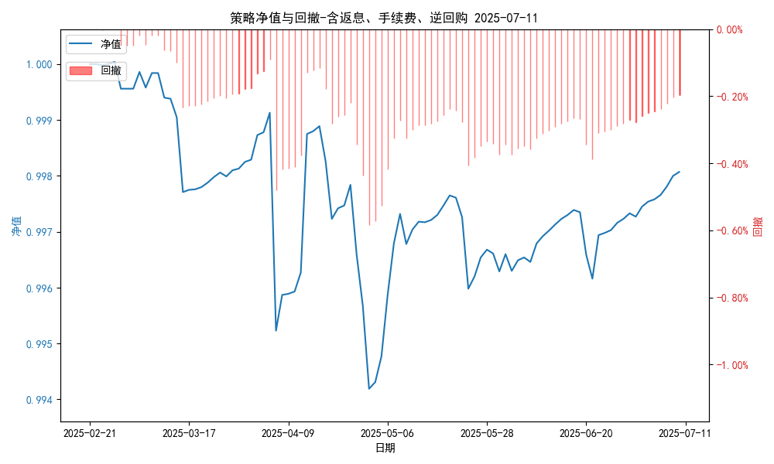
统计日期 | 2025-07-11 | (金额单位：元)
一、账户资产及收益情况
账户名称 | 量化一
账户编号 | 85001
资产单元名称 | 量化一-投机单元 | 权益类一单元
单元资产净值 | 5,929,434.04 | 24,012,679.06
账户资产净值 | 29,942,113.10
返息、逆回购 | 8,888.00 | 134,233.96
手续费 | 555.00 | -
总盈利/亏损(含返息、逆回购、手续费) | -57886.9
收益率(含返息、逆回购、手续费) | -0.193%
总盈利/亏损(不含返息、逆回购、手续费) | -201,563.86
收益率(不含返息、逆回购、手续费) | -0.6719%
二、净值列示
实收资本 | 30,000,000.00
资产净值 | 29,942,113.10
总份额 | 30,000,000.00
期初单位净值 | 1.00
昨日单位净值(含返息、逆回购、手续费) | 0.99807
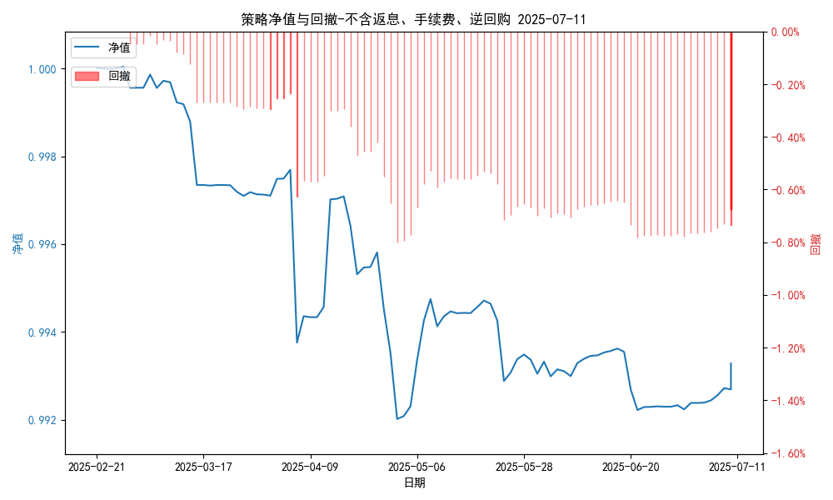
单位净值(含返息、逆回购、手续费) | 0.99807
日净值增长率(含返息、逆回购、手续费) | 4e-05%
昨日单位净值(不含返息、逆回购、手续费) | 0.99328
单位净值(不含返息、逆回购、手续费) | 0.99328
日净值增长率(不含返息、逆回购、手续费) | 0.00012%
三、保证金使用情况
占用 | 614,224.77 | -
账户权益 | 5,935,594.04 | -
风险度 | 10.299% | -
四、交易情况
交易方向及数量 | 今日交易: 2 只股指期货合约, 2 只股指期权合约， 成交合约价值 1180.89 万元 卖出开仓: IH2507(4 手),IM2507(1 手),IO2508-C-4200(1 手),MO2508-C-6700(1 手), 买入平仓: IM2507(1 手),IO2508-C-4200(1 手), 买入开仓: IH2507(4 手),IM2507(1 手), 卖出平仓: IM2507(1 手) | 买入股票: 0 只, 卖出股票: 0 只, 股票合计成交金额: 0.0 万元
五、持仓情况
持仓品种及数量 | 当前持有: 4 只股指期货合约, 1 只股指期权合约, 持仓合约价值 918.6 万元, 其中: 义务仓: MO2508-C-6700(1 手), 多仓: IM2507(1 手),IH2507(4 手), 空仓: IH2507(4 手),IM2507(1 手) | 股票: 0 只
注: 1、总盈利/亏损(不含逆回购): 根据032盈亏数据计算,未扣除中金所申报费。 2、总盈利/亏损(含逆回购)：已扣除中金所申报费；按照O32盈亏数据计算的未扣除申报费的金额为：-67329.9 元。 3、返息: 8888.0元。

量化一-收盘数据
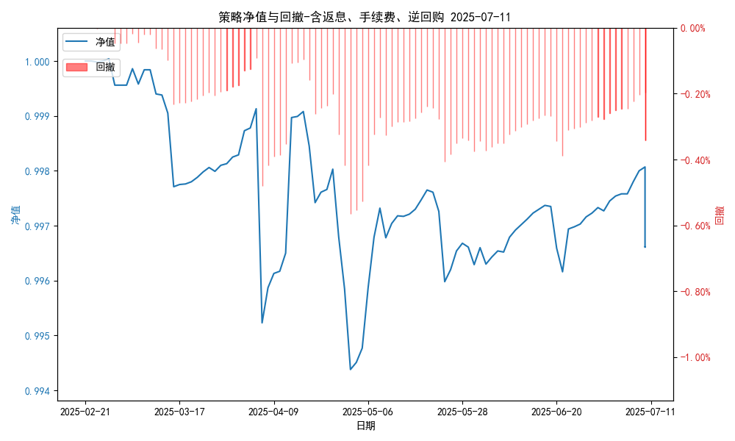
统计日期 | 2025-07-11 | (金额单位：元)
一、账户资产及收益情况
账户名称 | 量化一
账户编号 | 85001
资产单元名称 | 量化一-投机单元 | 权益类一单元
单元资产净值 | 5,885,719.94 | 24,012,679.06
账户资产净值 | 29,898,399.00
返息、逆回购 | 8,888.00 | 134,233.96
手续费 | 555.00 | -
盈利/亏损(含返息、逆回购、手续费) | -114,280.06 | 12,679.06
总盈利/亏损(含返息、逆回购、手续费) | -101,601.00
收益率(含返息、逆回购、手续费) | -0.3387%
盈利/亏损(不含返息、逆回购、手续费) | -123,168.06 | -121,554.99
总盈利/亏损(不含返息、逆回购、手续费) | -245,277.96
收益率(不含返息、逆回购、手续费) | -0.8176%
二、净值列示
实收资本 | 30,000,000.00
资产净值 | 29,898,399.00
总份额 | 30,000,000.00
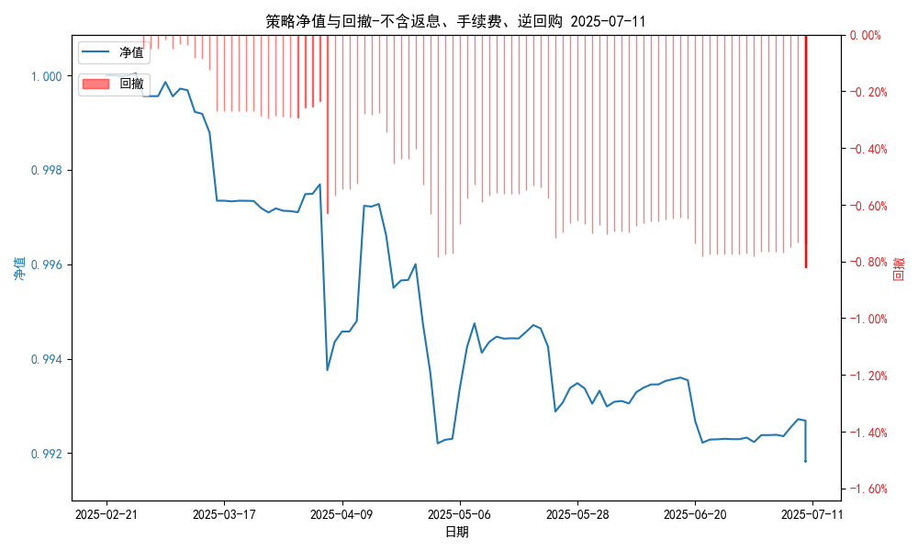
期初单位净值 | 1.00
昨日单位净值(含返息、逆回购、手续费) | 0.99661
单位净值(含返息、逆回购、手续费) | 0.99661
日净值增长率(含返息、逆回购、手续费) | 0.00033%
昨日单位净值(不含返息、逆回购、手续费) | 0.99328
单位净值(不含返息、逆回购、手续费) | 0.99182
日净值增长率(不含返息、逆回购、手续费) | -0.14658%
三、保证金使用情况
占用 | 614,224.77 | -
账户权益 | 5,885,719.94 | -
风险度 | 10.4358% | -
四、交易情况
交易方向及数量 | 今日交易: 2 只股指期货合约, 2 只股指期权合约， 成交合约价值 1180.89 万元 卖出开仓: IH2507(4 手),IM2507(1 手),IO2508-C-4200(1 手),MO2508-C-6700(1 手), 买入平仓: IM2507(1 手),IO2508-C-4200(1 手), 买入开仓: IH2507(4 手),IM2507(1 手), 卖出平仓: IM2507(1 手) | 买入股票: 0 只, 卖出股票: 0 只, 股票合计成交金额: 0.0 万元
五、持仓情况
持仓品种及数量 | 当前持有: 4 只股指期货合约, 1 只股指期权合约, 持仓合约价值 918.6 万元, 其中: 义务仓: MO2508-C-6700(1 手), 多仓: IM2507(1 手),IH2507(4 手), 空仓: IH2507(4 手),IM2507(1 手) | 股票: 0 只
注: 1、盈利/亏损(不含逆回购)数据暂未包含中金所申报费，盈利/亏损(含逆回购)数据已包含中金所申报费。 2、返息: 8888.0元。

量化二-结算数据
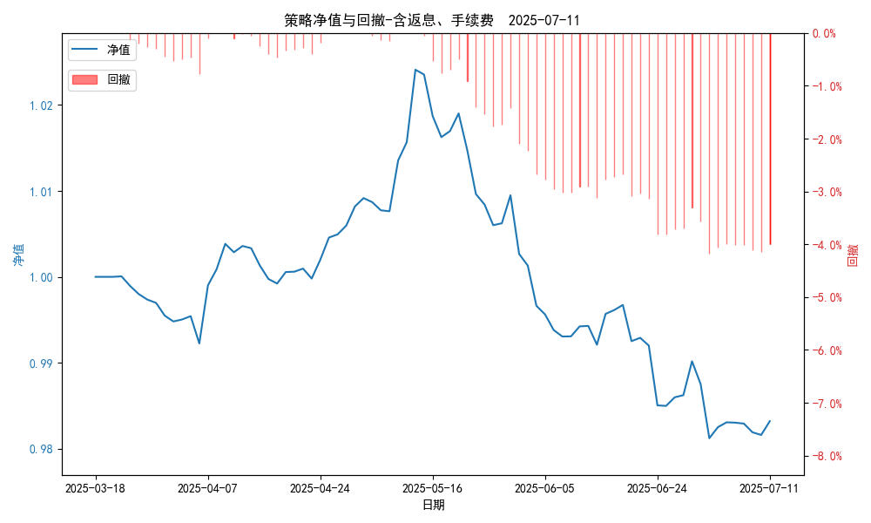
统计日期 | 2025-07-11, (金额单位：元)
一、账户资产及收益情况
账户名称 | 量化二
账户编号 | 85012
资产单元名称 | 量化二-投机单元
账户资产净值 | 9,832,108.49
返息 | 6,666.00
手续费 | 444.00
总盈利/亏损(含返息、手续费) | -167,891.51
收益率(含返息、手续费) | -1.6789%
总盈利/亏损(不含返息、手续费) | -175,001.51
收益率(不含返息、手续费) | -1.75%
二、净值列示
实收资本 | 10,000,000.00
资产净值 | 9,832,108.49
总份额 | 10,000,000.00
期初单位净值 | 1.00
昨日单位净值(含返息、手续费) | 0.98321
单位净值(含返息、手续费) | 0.98321
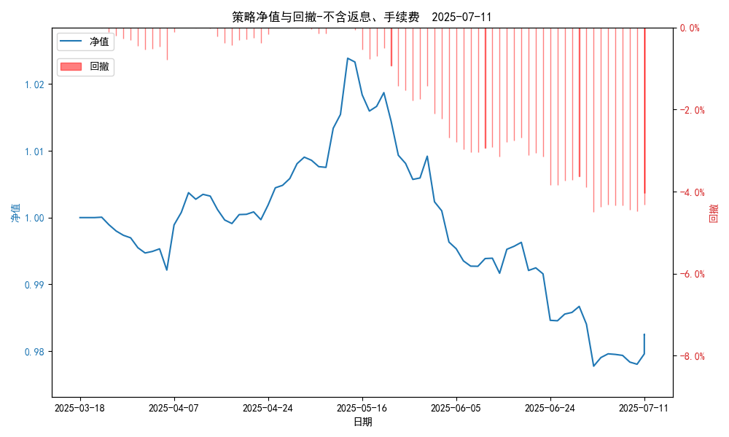
日净值增长率(含返息、手续费) | 9e-05%
昨日单位净值(不含返息、手续费) | 0.9825
单位净值(不含返息、手续费) | 0.9825
日净值增长率(不含返息、手续费) | -2e-05%
三、保证金使用情况
占用 | 506,328.20
账户权益 | 9,832,108.49
风险度 | 5.1691%
四、交易情况
交易方向及数量 | 今日交易 24 只期货合约 成交合约价值 264.81 万元 卖出开仓: 4 只 买入平仓: 4 只 买入开仓: 10 只 卖出平仓: 10 只
五、持仓情况
持仓品种及数量 | 共持仓 35只期货， 持仓合约价值 616.21 万元, 其中空仓: 12 只,多仓: 23 只

量化二-收盘数据
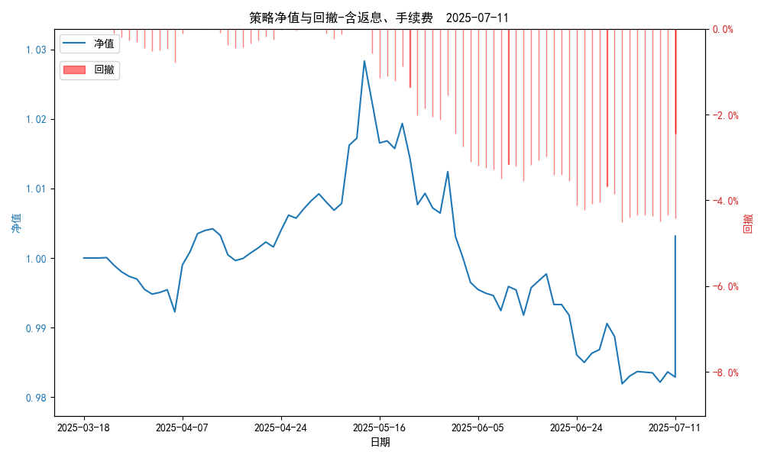
统计日期 | 2025-07-11, (金额单位：元)
一、账户资产及收益情况
账户名称 | 量化二
账户编号 | 85012
资产单元名称 | 量化二-投机单元
账户资产净值 | 10,031,521.00
返息 | 6,666.00
手续费 | 444.00
总盈利/亏损(含返息、手续费) | 31,521.00
收益率(含返息、手续费) | 0.3152%
总盈利/亏损(不含返息、手续费) | 24,411.00
收益率(不含返息、手续费) | 0.2441%
二、净值列示
实收资本 | 10,000,000.00
资产净值 | 10,031,521.00
总份额 | 10,000,000.00
期初单位净值 | 1.00
昨日单位净值(含返息、手续费) | 1.00315
单位净值(含返息、手续费) | 1.00315
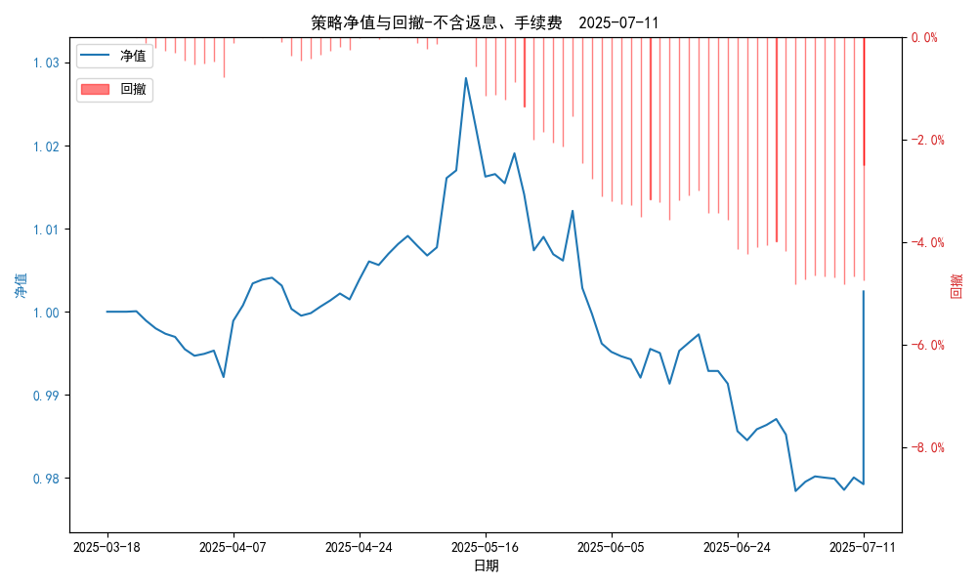
日净值增长率(含返息、手续费) | 0.00021%
昨日单位净值(不含返息、手续费) | 1.00244
单位净值(不含返息、手续费) | 1.00244
日净值增长率(不含返息、手续费) | 0.00011%
三、保证金使用情况
占用 | 506,328.20
账户权益 | 10,031,521.00
风险度 | 5.0474%
四、交易情况
交易方向及数量 | 今日交易 24 只期货合约 成交合约价值 264.81 万元 卖出开仓: 4 只 买入平仓: 4 只 买入开仓: 10 只 卖出平仓: 10 只
五、持仓情况
持仓品种及数量 | 共持仓 35只期货， 持仓合约价值 616.21 万元, 其中空仓: 12 只,多仓: 23 只

量化三-结算数据
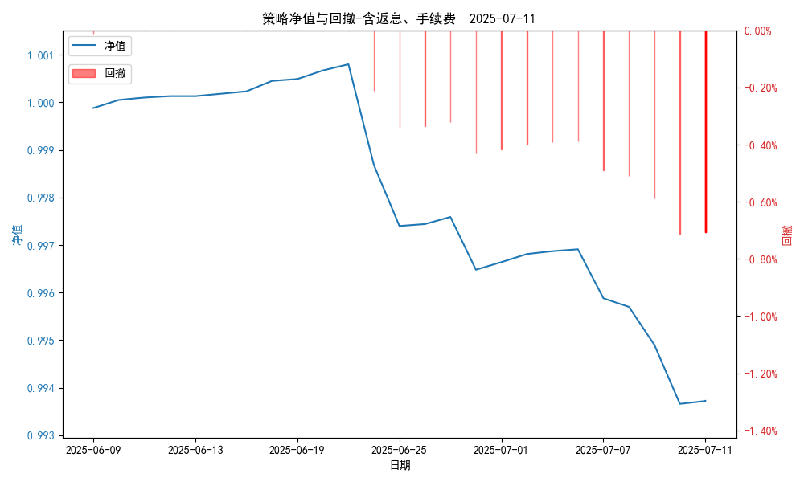
统计日期 | 2025-07-11, (金额单位：元)
一、账户资产及收益情况
账户名称 | 量化三
账户编号 | 85016
资产单元名称 | 量化三投机单元
账户资产净值 | 4,968,620.54
返息 | 9,999.00
手续费 | 333.00
总盈利/亏损(含返息、手续费) | -31,379.46
收益率(含返息、手续费) | -0.6276%
总盈利/亏损(不含返息、手续费) | -41,711.46
收益率(不含返息、手续费) | -0.8342%
二、净值列示
实收资本 | 5,000,000.00
资产净值 | 4,968,620.54
总份额 | 5,000,000.00
期初单位净值 | 1.00
昨日单位净值(含返息、手续费) | 0.99372
单位净值(含返息、手续费) | 0.99372
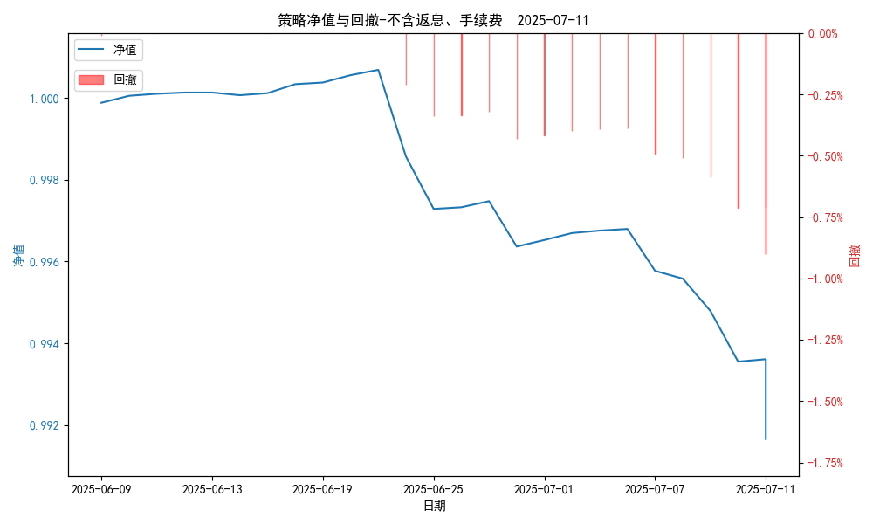
日净值增长率(含返息、手续费) | 0.00041%
昨日单位净值(不含返息、手续费) | 0.99166
单位净值(不含返息、手续费) | 0.99166
日净值增长率(不含返息、手续费) | -0.00023%
三、保证金使用情况
占用 | 0.00
账户权益 | 4,968,620.54
风险度 | 0.0%
四、交易情况
交易方向及数量 | 今日交易 2 只期货, 成交合约价值 3733.8 万元,其中 1.国债期货: 买入开仓: 1只 (TL2509) 卖出平仓: 1只 (TL2509) 2.黄金期货: 卖出开仓: 1只 (au2510) 买入平仓: 1只 (au2510) 买入开仓: 1只 (au2510) 卖出平仓: 1只 (au2510) 3.铜期货:无 4.其他品种:无
五、持仓情况
持仓品种及数量 | 共持仓: 0 只期货, 持仓合约价值 0.0 万元, 其中: 国债期货 0只 黄金期货 0只 铜期货 0只 其他品种 0只

量化三-收盘数据
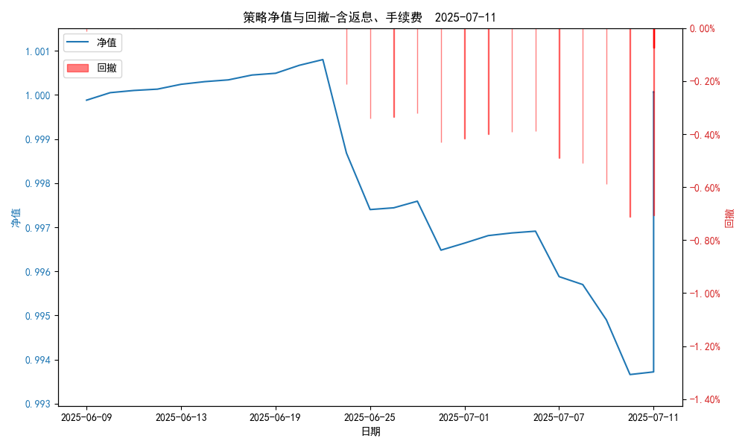
统计日期 | 2025-07-11, (金额单位：元)
一、账户资产及收益情况
账户名称 | 量化三
账户编号 | 85016
资产单元名称 | 量化三投机单元
账户资产净值 | 5,000,333.00
返息 | 9,999.00
手续费 | 333.00
总盈利/亏损(含返息、手续费) | 333.00
收益率(含返息、手续费) | 0.0067%
总盈利/亏损(不含返息、手续费) | -9,999.00
收益率(不含返息、手续费) | -0.2%
二、净值列示
实收资本 | 5,000,000.00
资产净值 | 5,000,333.00
总份额 | 5,000,000.00
期初单位净值 | 1.00
昨日单位净值(含返息、手续费) | 1.00007
单位净值(含返息、手续费) | 1.00007
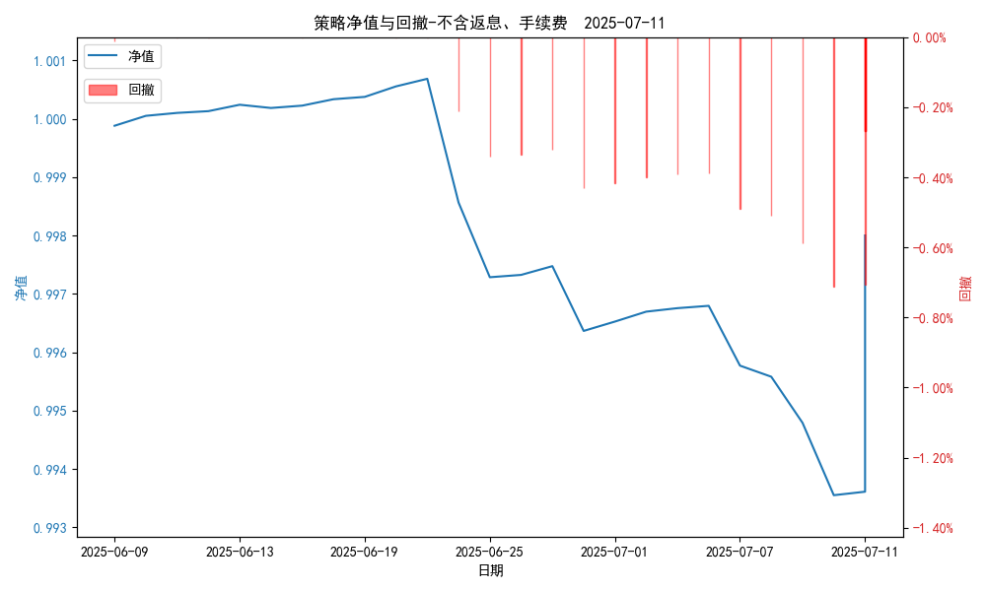
日净值增长率(含返息、手续费) | -0.00034%
昨日单位净值(不含返息、手续费) | 0.998
单位净值(不含返息、手续费) | 0.998
日净值增长率(不含返息、手续费) | 2e-05%
三、保证金使用情况
占用 | 0.00
账户权益 | 5,000,333.00
风险度 | 0.0%
四、交易情况
交易方向及数量 | 今日交易 2 只期货, 成交合约价值 3733.8 万元,其中 1.国债期货: 买入开仓: 1只 (TL2509) 卖出平仓: 1只 (TL2509) 2.黄金期货: 卖出开仓: 1只 (au2510) 买入平仓: 1只 (au2510) 买入开仓: 1只 (au2510) 卖出平仓: 1只 (au2510) 3.铜期货:无 4.其他品种:无
五、持仓情况
持仓品种及数量 | 共持仓: 0 只期货, 持仓合约价值 0.0 万元, 其中: 国债期货 0只 黄金期货 0只 铜期货 0只 其他品种 0只

